記入例（新規）
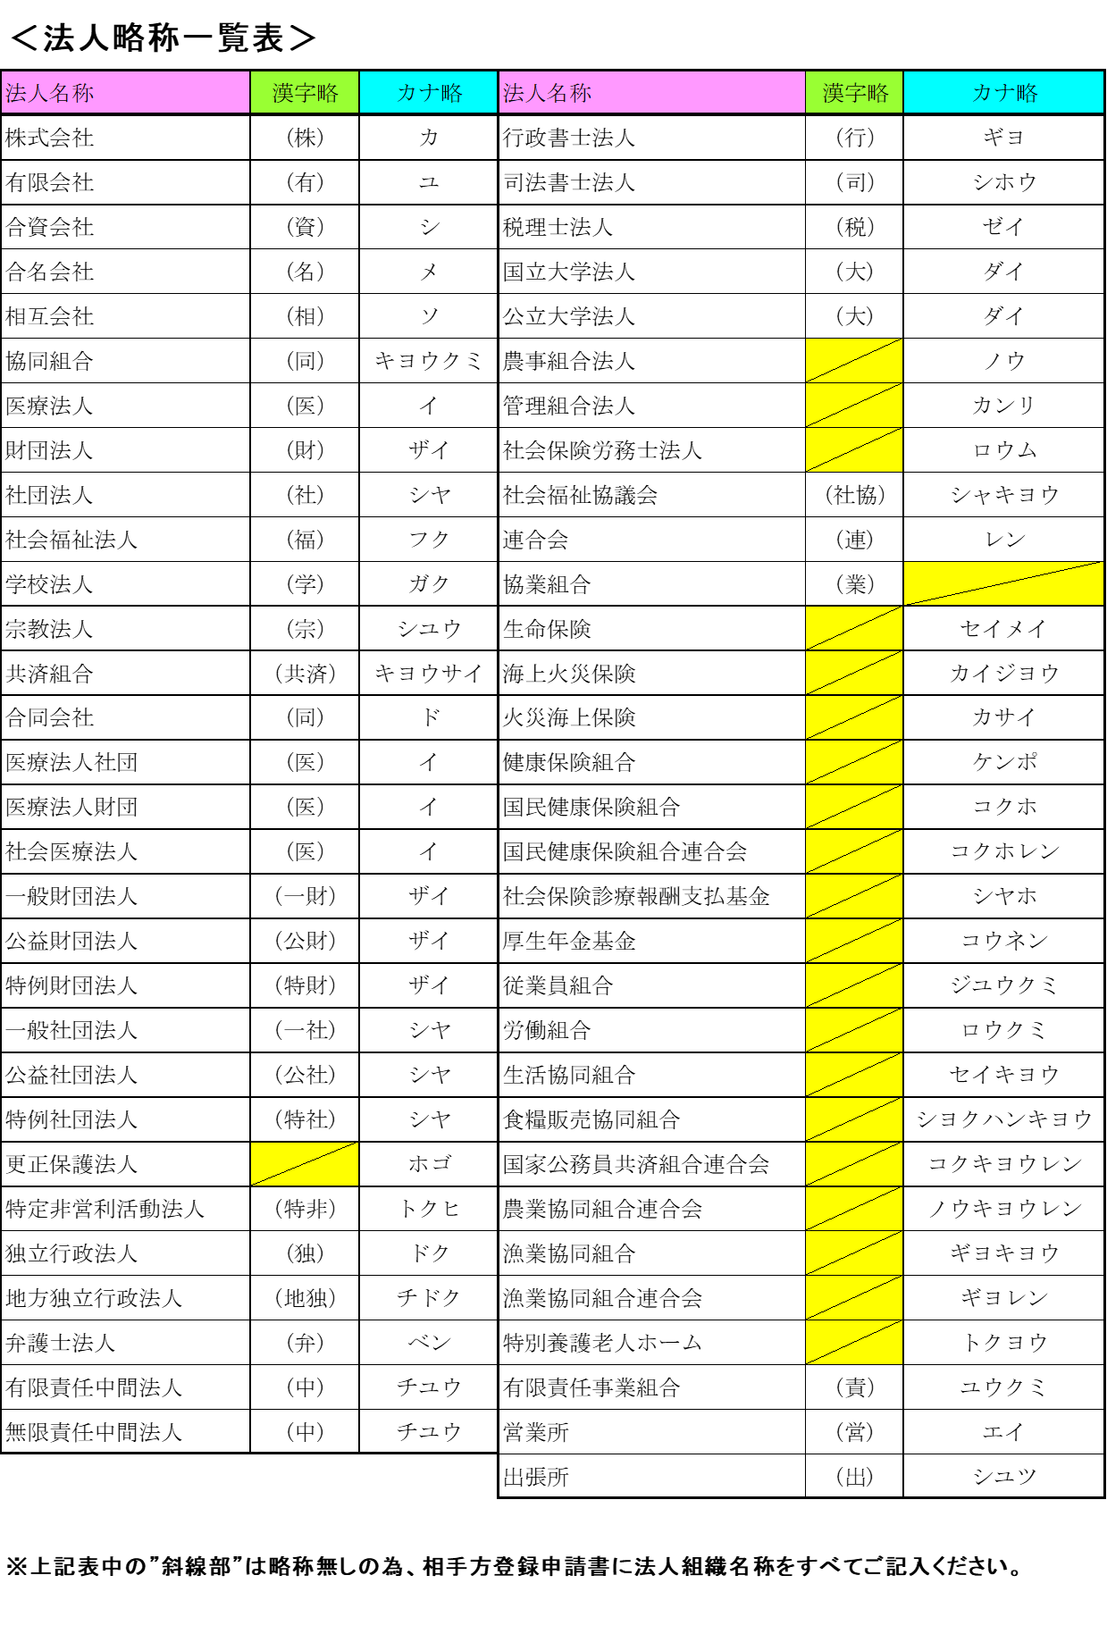
 |  |  |  |  |  |  |  |  |  |  |  |  |  |  |  |  |  | 年 月 日

 | 相手方登録申請書 |  |  |  |  |  |  | 新規 |  |  |  | 変更 |  |  |  | 廃止
 |  |  |  |  |  |  | ※該当する項目の□を選択（☑）してください。

 | （あて先） 岐 阜 市 長
 | 岐阜市から受ける支払金は、下記により支払われるよう申請します。
 | また、記載内容を変更しない限り、毎年度引き続き下記の内容のとおりお支払いください。

 | 【記入箇所】
 | 太枠内を記入してください。
 | その他の細枠内は市役所で記入します。 |  |  |  |  |  |  |  |  |  |  |  | (申請者) |  |  | ※必ずご記入ください。
 | ※なお、この申請書は、振込口座を新規で登録する場合、登録口座に変更があった場合（廃止を含む）に提出ください。 |  |  |  |  |  |  |  |  |  |  |  | 住 所 |  |  | 岐阜県岐阜市司町４０番地１

 | 種別 |  |  | 相手方番号（※担当課で記入） |  |  |  |  |  |  |  |  | 商号又は名称 |  |  | 長良川物産 株式会社 岐阜支店
 | ０３ 契約業者 |  |  |  |  |  |  |  |  |  |  |  | 代表者氏名 |  |  | 代表取締役 織田 道三
 | 支払方法 | 口座振込払 |  |  |  |  |  |  |  |  |  |  | 連絡先電話番号 |  |  |  | 0 | 5 | 8 | - | 2 | 6 | 5 | - | 4 | 1 | 4 | 1
 | 申請区分 | 新規 |  |  | 変更 |  |  | 変更箇所： 口座支店名 口座番号 口座名義

1 | 金融機関コード |  |  | 0 | 0 | 1 |  | 1 | 0 |  | 0 | 3
 | 金融機関名 | 長良川 |  |  |  |  |  | 銀行 |  | 信用金庫 |  |  | 金庫 |  | 柳ケ瀬 |  |  |  |  |  |  | 本店 |  | 本所
 |  |  |  |  |  |  |  | 農協 |  | 信用組合 |  |  |  |  |  |  |  |  |  |  |  | 支店 |  | 営業所 |  |  |  | 出張所
 | 預金種目 |  | 普通預金 |  |  | 当座預金 |  |  |  | その他 |  |  |  | 口 座 番 号 |  |  |  |  |  | 0 | 1 |  | 2 | 3 |  | 4 |  | 5 | 6
口座名義人（カナ、漢字）は
”法人略称一覧表”を参照の上
ご記入ください。
口座番号は右詰めに
記入してください
口座番号は右詰めに
記入してください
 | 口座名義人 | カ ナ |  |  | ナガラガワブツサン（カ
 |  | 漢 字 |  |  | 長良川物産（株）

2 | 金融機関コード |  |  | 0 | 0 | 1 |  | 1 | 0 |  | 0 | 3
前払金 | 金融機関名 | 長良川 |  |  |  |  |  | 銀行 |  | 信用金庫 |  |  | 金庫 |  | 柳ケ瀬 |  |  |  |  |  |  | 本店 |  | 本所
 |  |  |  |  |  |  |  | 農協 |  | 信用組合 |  |  |  |  |  |  |  |  |  |  |  | 支店 |  | 営業所 |  |  |  | 出張所
 | 預金種目 |  | 普通預金 |  |  |  |  |  |  |  |  |  |  | 口 座 番 号 |  |  |  |  |  | 9 | 8 |  | 7 | 6 |  | 5 |  | 4 | 3
 | 口座名義人 | カ ナ |  |  | ナガラガワブツサン（カ
 |  | 漢 字 |  |  | 長良川物産（株）

必要な方のみご記入ください。
１で記載した口座と同一の口座は指定できませんのでご注意ください。
 |  |  |  |  |  |  |  |  |  |  |  |  |  |  |  |  |  |  | 債権者→契約課（担当課）→会計課
 |  |  |  |  |  |  |  |  |  |  |  |  |  |  |  |  |  |  |  | 依頼受付課 |  |  |  | 電 話

 |  |  |  |  |  |  |  |  |  |  |  |  |  |  |  |  |  |  |  | 担当者 (氏名) |  |  |  | 確認欄 (確認者✔)

記入例（変更）
 |  |  |  |  |  |  |  |  |  |  |  |  |  |  |  |  |  |  | 年 月 日

 | 相手方登録申請書 |  |  |  |  |  |  |  | 新規 |  |  |  | 変更 |  |  |  | 廃止
 |  |  |  |  |  |  |  | ※該当する項目の□を選択（☑）してください。

 | （あて先） 岐 阜 市 長
 | 岐阜市から受ける支払金は、下記により支払われるよう申請します。
 | また、記載内容を変更しない限り、毎年度引き続き下記の内容のとおりお支払いください。

 | 【記入箇所】
 | 太枠内を記入してください。
 | その他の細枠内は市役所で記入します。 |  |  |  |  |  |  |  |  |  |  |  |  | (申請者) |  |  | ※必ずご記入ください。
 | ※なお、この申請書は、振込口座を新規で登録する場合、登録口座に変更があった場合（廃止を含む）に提出ください。 |  |  |  |  |  |  |  |  |  |  |  |  | 住 所 |  |  | 岐阜県岐阜市司町４０番地１

 | 種別 |  |  |  | 相手方番号（※担当課で記入） |  |  |  |  |  |  |  |  | 商号又は名称 |  |  | 長良川物産 株式会社 岐阜支店
 | ０３ 契約業者 |  |  |  |  |  |  |  |  |  |  |  |  | 代表者氏名 |  |  | 代表取締役 織田 道三
 | 支払方法 |  | 口座振込払 |  |  |  |  |  |  |  |  |  |  | 連絡先電話番号 |  |  |  | 0 | 5 | 8 | - | 2 | 6 | 5 | - | 4 | 1 | 4 | 1
 | 申請区分 |  | 新規 |  |  | 変更 |  |  | 変更箇所： 口座支店名 口座番号 口座名義

1 | 金融機関コード |  |  |  | 0 | 0 | 1 |  | 1 | 0 |  | 0 | 3
 | 金融機関名 |  | 長良川 |  |  |  |  |  | 銀行 |  | 信用金庫 |  |  | 金庫 |  | 柳ケ瀬 |  |  |  |  |  |  | 本店 |  | 本所
 |  |  |  |  |  |  |  |  | 農協 |  | 信用組合 |  |  |  |  |  |  |  |  |  |  |  | 支店 |  | 営業所 |  |  |  | 出張所
 | 預金種目 |  |  | 普通預金 |  |  | 当座預金 |  |  |  | その他 |  |  |  | 口 座 番 号 |  |  |  |  |  | 0 | 1 |  | 2 | 3 |  | 4 |  | 5 | 6
口座名義人（カナ、漢字）は
”法人略称一覧表”を参照の上
ご記入ください。
口座番号は右詰めに
記入してください
 | 口座名義人 |  | カ ナ |  |  | ナガラガワブツサン（カ
 |  |  | 漢 字 |  |  | 長良川物産（株）

2 | 金融機関コード |  |  |  | 0 | 0 | 1 |  | 1 | 0 |  | 0 | 3
前払金 | 金融機関名 |  | 長良川 |  |  |  |  |  | 銀行 |  | 信用金庫 |  |  | 金庫 |  | 柳ケ瀬 |  |  |  |  |  |  | 本店 |  | 本所
 |  |  |  |  |  |  |  |  | 農協 |  | 信用組合 |  |  |  |  |  |  |  |  |  |  |  | 支店 |  | 営業所 |  |  |  | 出張所
 | 預金種目 |  |  | 普通預金 |  |  |  |  |  |  |  |  |  |  | 口 座 番 号 |  |  |  |  |  | 9 | 8 |  | 7 | 6 |  | 5 |  | 4 | 3
 | 口座名義人 |  | カ ナ |  |  | ナガラガワブツサン（カ
 |  |  | 漢 字 |  |  | 長良川物産（株）

必要な方のみご記入ください。
１で記載した口座と同一の口座は指定できませんのでご注意ください。
 |  |  |  |  |  |  |  |  |  |  |  |  |  |  |  |  |  |  |  | 債権者→契約課（担当課）→会計課
 |  |  |  |  |  |  |  |  |  |  |  |  |  |  |  |  |  |  |  |  | 依頼受付課 |  |  |  | 電 話

 |  |  |  |  |  |  |  |  |  |  |  |  |  |  |  |  |  |  |  |  | 担当者 (氏名) |  |  |  | 確認欄 (確認者✔)

 |  | ※1と２については変更箇所のみご記入ください。

